Prototype
Prototype:原型、模範

●目的
 | 生成すべきオブジェクトの種類を原型となるインスタンスを使って明確にし、それをコピーすることで新たなオブジェクトの生成を行う。

●動機
 | 楽譜編集エディタは画像描画エディタで、新たな図形や音符を追加するときに、新たなオブジェクトを追加することにより描画する。
 | しかし、これでは新たな図形や音符を生成する異なるオブジェクトの数だけサブクラスを生成する必要がある。
 | そこで、プロトタイプを用い、クローンを作成する。

●適用可能性
 | ・ | インスタンス化されるクラスが、たとえば、ダイナミックローディングにより、実行時に明らかになる場合。
 | ・ | 生成されるオブジェクトのクラス階層とパラレルな関係になる factory のクラス階層を作ることを避けたい場合。
 | ・ | クラスのインスタンスが、状態の数少ない組み合わせの中の1つを取る場合。
 |  | この可能な組み合わせ1つ1つに相当するインスタンスを prototype としてあらかじめ用意しておき、
 |  | その複製を行う方が、毎回クラスを適当な状態でインスタンス化するよりも便利であろう。

●構造

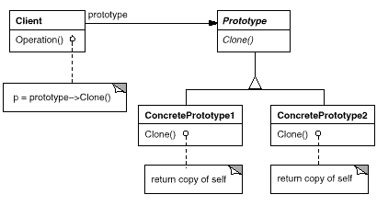

 |  | 構成要素
 |  |  | Prototype
 |  |  |  | →複製のためのインタフェースを宣言する。(Prototype)
 |  |  | ConcreatePrototype1/2
 |  |  |  | →自身の複製を行うためのオペレーションを実装する
 |  |  | Client
 |  |  |  | →Clinet に複製を依頼することで、新たなオブジェクトを生成する。

●結果
 | ① | 生成するオブジェクトの追加/削除を実行時に行える。
 | ② | 値を変えることでオブジェクトの仕様を変更できる。
 | ③ | 構造を変えることでオブジェクトの仕様を変更できる。
 | ④ | サブクラス化を減らす。
 | ⑤ | アプリケーションのクラス構成を動的に決める。

●実装(Java言語で学ぶデザインパタン入門より)
 |  | (ソースは別ファイル)

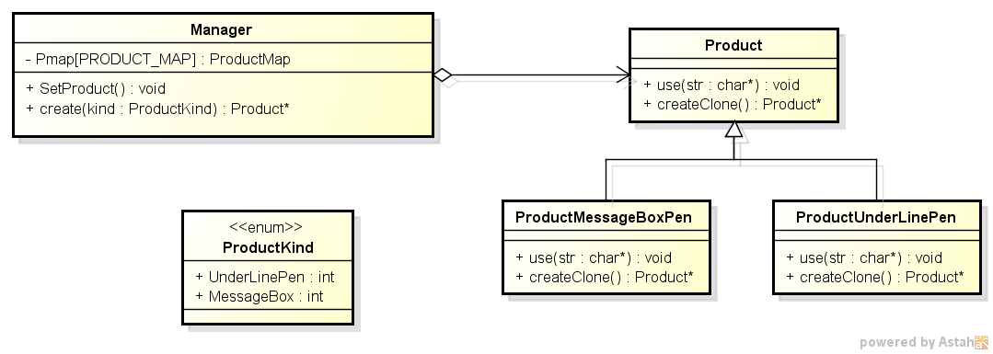

 | 本パタンを実装の場合、以下の点に注意する。
 | ① | prototype マネージャを利用する。
 |  |  | ManagerにProductを登録しておき、必要な時に、必要なオブジェクトを生成する。

 | ② | Cloneオペレーションを実装する
 |  |  | Prototypeパタンで最も困難な点はCloneオペレーションの実装である。
 |  |  | 特に循環参照する場合が難しい。

 | ③ | 複数の初期化を行う
 |  |  | 全く同じ物を複製することはできるが、初期値が異なるような複製はできない。
 |  |  | 初期化のために複数のパラメータを必要とするprototypeのクラスごとに必要なパラメータの数が異なるからである。
 |  |  | 従ってClone オペレーションにパラメータを渡す方法では、統一的なインタフェースを作ることはできない。

●実行結果
 | Prototype Test

 | Muratec
 | *******

 | Imamura.Yuichi
 | **************

 | +++++++++++
 | + Muratec +
 | +++++++++++

 | ++++++++++++++++++
 | + Imamura.Yuichi +
 | ++++++++++++++++++

●番外編(Clone)
 | ★浅いコピー ・・・参照先のオブジェクトまでコピーしない
 |  |  | class オリジナル |  |  | class コピー

 |  |  | object* ptr |  |  | object* ptr

 |  |  |  |  | object

 | ★深いコピー ・・・参照先のオブジェクトまでコピーする
 |  |  | class オリジナル |  |  | class コピー

 |  |  | object* ptr |  |  | object* ptr

 |  |  | object |  |  | object

Singleton
Singleton : 単体

●目的
 | あるクラスに対してインスタンスが1つしか存在しないことを保証し、
 | それにアクセスするためのグローバルな方法を提供する。

●動機
 | 必ず一つしか存在しないものは、一つのインスタンスしか作成されないことを保証する。
 | また、そのインスタンスへアクセスする方法も提供する。

●適用可能性

 | ・ | クラスに対してインスタンスが1つしか存在してはならず、
 |  | また、クライアントが、そのインスタンスを公開されたアクセスポイントを通して
 |  | アクセスできるようにしなければならない場合。
 | ・ | 唯一のインスタンスがサブクラス化により拡張可能で、
 |  | また、クライアントが、拡張されたインスタンスをコードの修正なしに利用できるようにしたい場合。

●構造

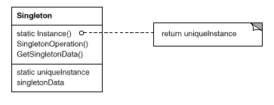

 |  | 構成要素
 |  |  | Singleton クラス
 |  |  |  | →Instance オペレーションを定義し、クライアントが唯一のインスタンスにアクセスできるようにする。
 |  |  |  | インスタンスが1つしか生成されないようにする。

●結果
 | ① | インスタンスへのアクセスを制御する。
 | ② | 名前空間を減らす。
 | ③ | オペレーションや内部表現を詳細化できる。
 | ④ | インスタンスの数を変えることができる。
 | ⑤ | クラスオペレーションよりも柔軟である。

●実装
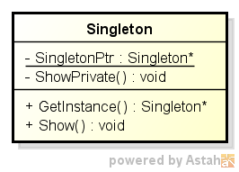

 | 本パタンを実装の場合、以下の点に注意する。

 | ① | インスタンスの唯一性を保証する。
 | ② | Singleton のサブクラス化。

●実行結果

 | *************
 | * Singleton *
 | *************
 | ---------------------------------
 | this =0xEB3B50
 | dummy0 =1, address= 0xEB3B50
 | dummy1 =1, address= 0xEB3B54
 | ---------------------------------
 | ---------------------------------
 | this =0xEB3B50
 | dummy0 =2, address= 0xEB3B50
 | dummy1 =2, address= 0xEB3B54
 | ---------------------------------
 | ---------------------------------
 | this =0xEB3B50
 | dummy0 =3, address= 0xEB3B50
 | dummy1 =3, address= 0xEB3B54
 | ---------------------------------
 | ---------------------------------
 | this =0xEB3B50
 | dummy0 =4, address= 0xEB3B50
 | dummy1 =4, address= 0xEB3B54
 | ---------------------------------

Adapter
Adpter : アダプター
 | 別名：Wrapper

●目的
 | あるクラスのインタフェースを、クライアントが求める他のインタフェースへ変換する。
 | Adapter パターンは、インタフェースに互換性のないクラス同士を組み合わせることができるようにする。

●動機
 | 再利用を目的として設計されたツールキットクラスは、そのインターフェースが合わないために使用できないことがある。
 | ツールキットクラスのインターフェースと既存のクラスとのインターフェースを合わせるために、両者を適合(adapt)させる。
 | この手法には二つの手段がる。(1)継承を用いる手段 (2) 委譲を用いる手段

●適用可能性
 | Adapter パターンは、次のような状況で使うことができる。
 | ・ | 既存のクラスを利用したいが、そのインタフェースが必要なインタフェースと一致していない場合。
 | ・ | まったく無関係で予想もつかないようなクラス（必ずしも互換性のあるインタフェースを持つとは限らない）とも協調していける、
 |  | 再利用可能なクラスを作成したい場合。
 | ・ | （オブジェクトに適用する Adapter パターンのみ）既存のサブクラスを複数利用したいが、
 |  | それらすべてのサブクラスをさらにサブクラス化することで、そのインタフェースを適合させることが現実的でない場合。
 |  | オブジェクトに適用する Adapter パターンでは、その親クラスのインタフェースを適合させればよい。

●構造
 | 以下、二つの実装方法がある。
 | (1) | 多重継承

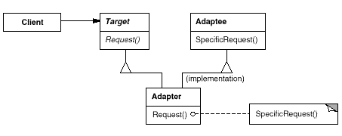

 | (2) | 委譲
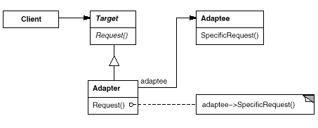

 |  | 構成要素
 |  |  | Target クラス （ Shape クラス）
 |  |  |  | →Client クラスが利用する、ドメインに特化したインタフェースを定義する。
 |  |  | Client クラス （ DrawingEditor クラス）
 |  |  |  | →Target クラスのインタフェースに従ったオブジェクトと協力する。
 |  |  | Adaptee クラス （ TextView クラス）
 |  |  |  | →適合させる必要のある既存のインタフェースを持つ。
 |  |  | Adapter クラス （ TextShape クラス）
 |  |  |  | →Adaptee クラスのインタフェースを Target クラスのインタフェースに適合させる。

●結果
 | クラスに適用する Adapter パターンとオブジェクトに適用する Adapter パターンには、それぞれ異なるトレードオフがある。
 | クラスに適用する Adapter パターンでは、次にあげるトレードオフが生じる。
 | ・ | Adaptee クラスの Target クラスへの適合を、具象クラス Adapter に任せる。
 |  | 結果として、あるクラス、およびそのすべてのサブクラスを適合させたいときに、
 |  | クラスに適用する Adapter パターンではうまくいかない。
 | ・ | Adapter クラスが Adaptee クラスのサブクラスとなるため、Adapter クラスは Adaptee クラスの振る舞いをオーバーライドできる。
 | ・ | 1つのオブジェクトを導入するだけであり、Adaptee オブジェクトをアクセスするためにポインタのような間接的な手段を導入する必要がない。
 |  | オブジェクトに適用する Adapter パターンでは、次にあげるトレードオフが生じる。
 | ・ | 1つの Adapter オブジェクトが、多くの Adaptee オブジェクト、
 |  | すなわち Adaptee クラスのオブジェクトや（もし存在していれば）そのサブクラスのオブジェクトを適合させることができる。
 |  | また一度にすべての Adaptee オブジェクトに機能を追加することもできる。
 | ・ | Adaptee クラスの振る舞いをオーバーライドするのが困難である。
 |  | これを実現するには Adaptee クラスをサブクラス化し、Adapter クラスが、Adaptee クラスのオブジェクトではなく、
 |  | そのサブクラスのオブジェクトを参照するようにしておく必要がある。

 | 以下に、Adapter パターンを使用する際に考慮しなければならないその他の問題点をあげる。
 | ・ | 作業量がAdapteeクラスとのTargetクラスの類似度に依存する。
 | ・ | 汎用性を持たせるために、異なる階層からでも呼び出せるようにしなければならない。
 | ・ | adapter の潜在的な問題は、すべてのクライアントに対して透過性がないことである。
 |  | 適合されたオブジェクトは、もはや Adaptee クラスのインタフェースには従っていない。
 |  | そのため、本来の Adaptee オブジェクトと同じように使用することはできなくなる。

●実装
 |  | 継承

 |  | 委譲

●実行結果

 | ****************
 | * Adapter *
 | ****************

 | *** 継承 **
 | Adaptee::SpecialRequest

 | *** 委譲 **
 | Adaptee::SpecialRequest

